Kit Rodillo de Impresión ZD230
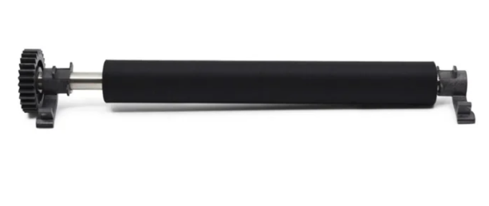
Especificación | Kit Rodillo de Impresión ZD230
Marca | Zebra
Elemento | Kit Rodillo de Impresión
Material | Metal y Plastico
Incluir Elementos | Kit , debe contener las piezas plasticas de anclave a la impresora
Para Máquinas | Impresora Zebra ZD230
Código referencia | P1080383-703
Imagen referencial

